关系图
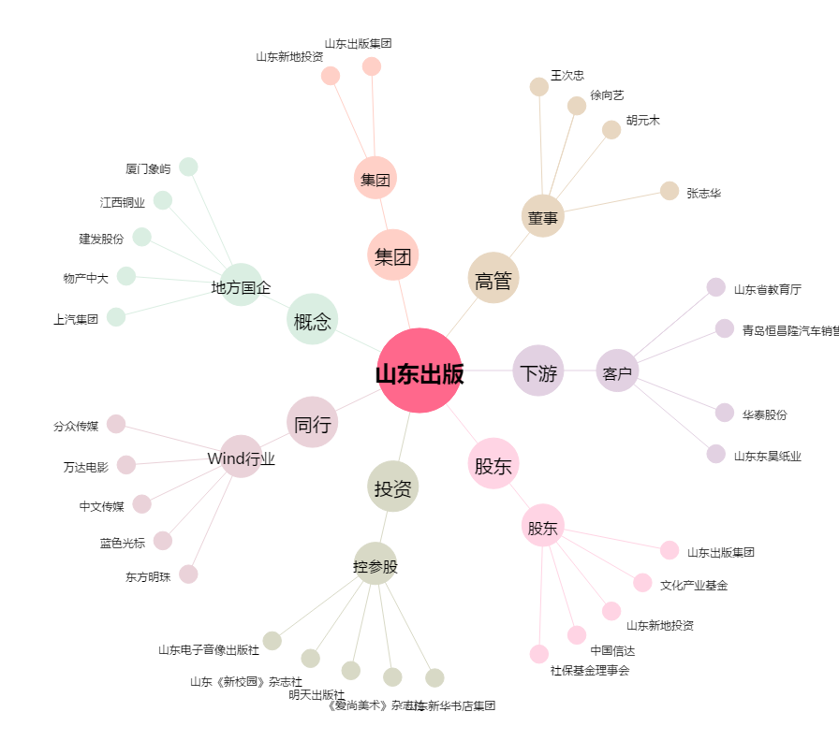
山东出版[601019.SH] - 关系概览图

